FORMATO GQ-016
PROPUESTA DE MEJORA | PROPUESTA DE MEJORA O INNOVACIÓN |  |  |  | REGISTRO
 |  |  |  |  | COPIA CONTROLADA
 |  |  |  |  | COD GQ-016-R | VERSION 0,5
 |  |  |  |  | FECHA 18-mar-21 | PAGINA 1 DE 1

Nombre de la propuesta: | PILDORAS PARA LA MEMORIA
Nombre de la persona o equipo que genera la PM: | SEBASTIAN RIOS

SITUACIÓN INICIAL |  |  | SITUACIÓN FINAL
Constantemente los colaboradores olvidan datos, información, procedimientos, tips o metodologías especificas en cuanto a la realización de los distintos procedimientos que concierne a su labor en campo. Adicionalmente personal nuevo, o de ingreso en el último año puede tener algún vacío de información en cuanto a procesos que tal vez no ha realizado en el tiempo que este lleva en la empresa. |  |  | Por el motivo anteriormente descrito se propone programar envío periódico y sistemático de información vía email, con título "Píldoras para la memoria", consta de una imagen sencilla en la cual está de forma muy resumida y especifica el procedimiento o información que se quiere recordar al personal. Siempre que se evidencie alguna falta de información en el grupo de trabajo de cada coordinador, o en el grupo de trabajo a nivel nacional, se enviará una de estas con el tema del cual se requiere aclarar y compartir la información. Se adjuntan algunas imágenes ejemplo de lo que se propone enviar vía correo. Se socializaría información especifica a colaboradores en general. Se socializa de una forma visual, sencilla y directa, en imagen y vía correo corporativo, reforzando esto compartiéndolo por whatsapp. Se comparte vía email con titulo de correo "Pïldoras para la memoria", acompañado de un guión (-) y el titulo secundario del correo el cual sería el titulo de la información que se va a compartir. Ejemplo: PILDORAS PARA LA MEMORIA - GRUPOS DE INICIALIZACION. Es opcional dentro del cuerpo del correo escribir algun texto adicional, pero la idea es que todo sea lo más resumido y directo posible y que pueda ser entendido.

FOTO O DIBUJO INICIAL |  |  | FOTO O DIBUJO FINAL
 |  |  | 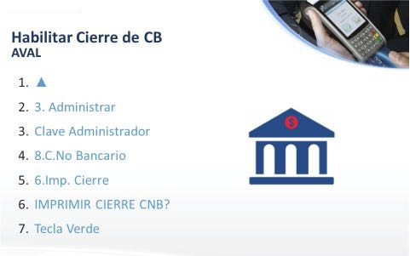 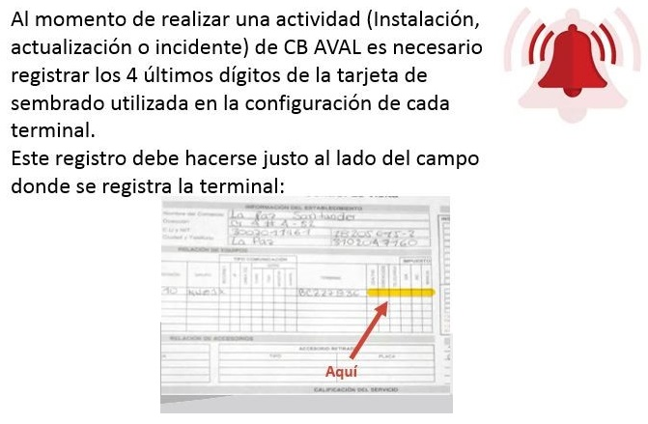

Objetivo: | Compartir, socializar y recordar informacion a colaboradores de la compañía.
Alcance: | Todo el personal de la compañía.
Requerimientos: | Creación de imágenes con texto y algun dibujo informativo para ser compartido vía Email. Puede ser en programa Paint o similar, que se encuentra en cualquier computador con windows.

Elaborado por: Coordinadora Sistemas Integrados de Gestión Natalia Lopez Marin |  | Revisado por: Dirección de I+D Marlon Alberto Henandez Arboleda |  | Aprobado por: Director de procesos Walter Jimenez

